关系图
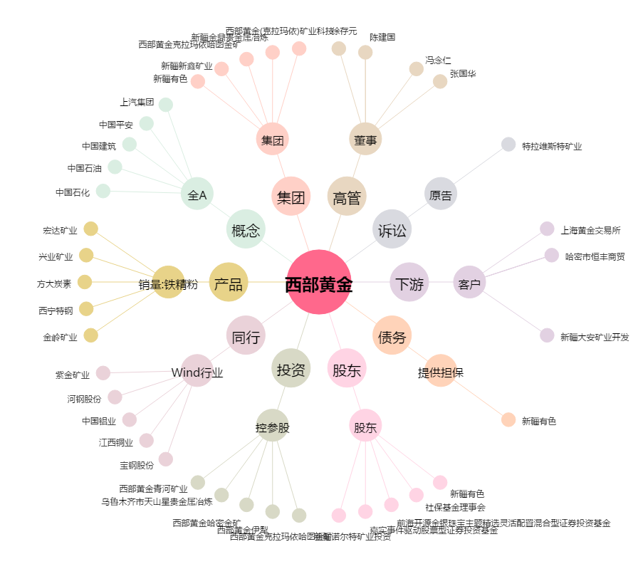
西部黄金[601069.SH] - 关系概览图

